Detalhamento_Avarias
Detalhamento da Cobrança

Cliente | xxxx
Contrato: | xxxx

Placa: | SYG2J90 |  | VALOR TOTAL
Modelo: | POLO COMFORTLINE 1.0 12V TSI FLEX 4P C/AR - AUTOMÁTICO |  | R$910.00
Cor: | CINZA PLATINUM

1 | Reparo peça plástica do para-choque dianteiro | Valor | R$270.00
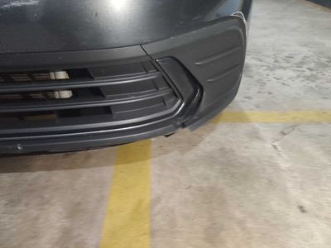

2 | Reparo moldura plástica do para-choque dianteiro esquerdo | Valor | R$220.00
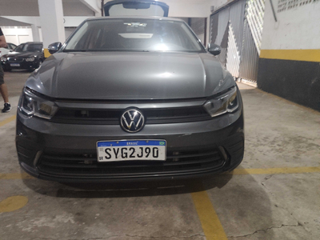

3 | Recuperação e pintura porta dianteira direita |  | R$420.00
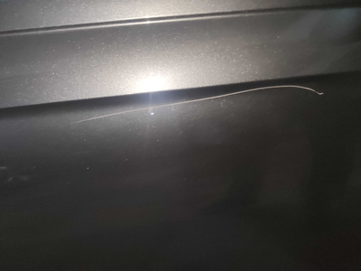

4 | CHECKLIST - Avaria reportada na peça 'porta_traseira_direita' (REVISAR) |  | R$0.00

